GreenLAB
 |  |  |  | Контакты: 87750072414 (вн.1), Асель 87013187999 WhatsApp 87759895822 sales2@disal-group.kz
Наименование |  |  | Описание | pH | Упаковка | Артикул | Цена с НДС за шт/тг оптовые цены | Цена с НДС за шт/тг розницчные цены

№п/п | ВИД | Серия INTERIOR EXPERT. Средства для комплексной уборки помещений ежедневного и периодического применения.
1 |  | IN-ALLWASH | Для комплексной уборки помещений. Нейтральное моющее низкопенное средство. Применяется для ежедневного и периодического мытья полов, стен, лестниц, дверей, бытовой и офисной техники, мебели и других предметов интерьера. Удаляет бытовые загрязнения. - пыль, грязь. Подходит для всех типов твердых поверхностей. Не требует смывания. Для применения ручным и механизированным способом. | концентрат рН 7,0 | 1 л бутылка | IN-010/1 | 1550 | 1807
2 |  |  |  |  | 5 л канистра | IN-011/5 | 6920 | 8065
3 |  | IN-ALLDEZ | Для комплексной уборки и дезинфекции помещений. Нейтральное моющее низкопенное средство на основе ЧАС. Применяется для мытья и обеззараживания полов, стен, лестниц, дверей, бытовой и офисной техники, мебели и других предметов интерьера. Удаляет основные виды бытовых загрязнений и уничтожает бактерии, грибки. Подходит для всех типов твердых поверхностей. Не требует смывания. Для применения ручным и механизированным способом. | концентрат рН 7,5 | 1 л бутылка | IN-012/1 | 1473 | 1717
4 |  |  |  |  | 5 л канистра | IN-013/5 | 6776 | 7664
5 |  | IN-ANTISTATIC SOLUTION | Для комплексной уборки помещений и снижения их последующего загрязнения. Слабощелочное моющее низкопенное средство с антистатическими добавками. Удаляет пыль, грязь, органические загрязнения. Предотвращает скопление статического электричества, снижает количество оседающей пыли, замедляет загрязнение и упрощает последующее мытье. Подходит для всех типов твердых поверхностей. Не требует смывания. Для ручного и механизированного применения. | готово к применению рН 8,0 | 0,75 л триггер | IN-022/05 | 1423 | 1659
6 |  |  |  |  | 5 л канистра | IN-023/5 | 7128 | 8307
7 |  | IN-ECONOM | Для комплексной уборки помещений. Эконом - класс. Нейтральное моющее низкопенное средство. Применяется для ежедневного и периодического мытья полов, стен, лестниц, дверей, бытовой и офисной техники, мебели и других предметов интерьера. Удаляет бытовые загрязнения. - пыль, грязь. Подходит для всех типов твердых поверхностей. Не требует смывания. Для применения ручным и механизированным способом. | концентрат рН 7,0 | 1 л бутылка | IN-014/1 | 1413 | 1647
8 |  |  |  |  | 5 л канистра | IN-015/5 | 5686 | 6626
9 |  | IN-EXPERT SOLUTION | Для удаления органических загрязнений. Слабощелочное моющее и чистящее низкопенное средство. Рекомендуется для протирки корпусной мебели, оргтехники, теле-, аудио-, видео аппаратуры, поручней, окон, зеркал, стенок холодильника и духовых шкафов, автомобильных стекол. Эффективно удаляет жирные пятна, копоть, масла, косметику, чернила, следы от скотча и клея. Отбеливает пластик. Применяется для щелочестойких поверхностей – ламинированных, пластиковых, линолеума, стеклянных и оргстекла, зеркальных, хрустальных, металлических, керамических, мрамора и гранита. Для применения ручным способом. | готово к применению рН 9,0 | 0,75 л триггер | IN-016/05 | 1552 | 1810
10 |  |  |  | готово к применению рН 9,0 | 5 л канистра |  | 4820 | 5620
11 |  | IN-EXPERT |  | концентрат рН 10,0 | 5 л канистра | IN-018/5 | 10210 | 11890
12 |  | IN-ORIGINAL SOLUTION | Для удаления устойчивых, сильных загрязнений с дезинфицирующим эффектом. Щелочное моющее и обезжиривающее низкопенное средство. Эффективно обезжиривает поверхности и удаляет стойкие загрязнения - жиры, масла, косметику, копоть, сажу, ксероксный порошок, мыльно-грязевые, дорожную соль. Очищает пятна от чая, кофе, колы на керамической плитке. Уничтожает бактерии и неприятные запахи. Отбеливает пластик. Легко смывается. Рекомендуется для применения на стеклянных, зеркальных, металлических, керамических, каменных синтетических, каучуковых, окрашенных деревянных, бетонных поверхностях. Для применения ручным способом, в том числе распылением. | готово к применению рН 11,0 | 0,75 л триггер | IN-019/05 | 1376 | 1603
13 |  | IN-ORIGINAL |  | концентрат рН 11,0 | 5 л канистра | IN-021/5 | 10285 | 11986
14 |  | IN-CHROME GLITZ | Для очистки и полировки поверхностей из нержавеющей стали. Нейтральное чистящее и полирующее средство. Не требует смывания. Бережно очищает поверхности и защищает их от отпечатков пальцев, атмосферно-почвенных загрязнений, солевых разводов и воды. Усиливает блеск металла. Образует защитную пленку на срок до 5 дней. Для очистки и полировки поверхностей из нержавеющей стали, а также хромированных поверхностей. Для применения ручным способом. | готово к применению рН 7,0 | 0,75 л триггер | IN-25/075 | 6532 | 7613
15 |  | IN-HALL GLITZ | Кондиционер для очистки и ухода за кожаными изделиями. Нейтральное чистящее и восстанавливающее средство.Не требует смывания. Бережно очищает кожаные поверхности и защищает их от потемнений, потертостей, атмосферно-почвенных загрязнений и воды. Придает блеск. Образует защитную пленку, восстанавливает естественную мягкость кожи. Защищает поверхность от ультрафиолета и преждевременного старения. Для очистки и ухода за любыми изделиями из гладкой кожи (мебельная обивка, одежда, обувь и аксессуары). Для применения ручным способом. | готово к применению рН 7,0 | 0,75 л триггер | IN-26/075 | 5647 | 6581
 |  | Серия FLOOR EXPERT. Средства для уборки, восстановления и защиты полов.
16 |  | FL-ABSOLUT PRO | Для мытья сильнозагрязненных полов. Щелочное обезжиривающее низкопенное средство.Эффективно удаляет сильные атмосферно-почвенные загрязнения, нефтепродукты (пятна мазута, битума, масел, грязи, пыли, сажи). Для мытья полов, стен, оборудования. Применяется для щелочестойких поверхностей: бетонных, наливных, каучуковых, синтетических (ПВХ, винил), керамических, нержавеющей стали. Для ручного и механизированного применения. | концентрат, рН 11,5 | 1 л бутылка | FL-071/1 | 2575 | 3001
17 |  |  |  |  | 5л канистра | FL-072/5 | 11775 | 13723
18 |  | FL-GREENLAB | Для мытья полов с повышенным загрязнением. Щелочное моющее низкопенное средство усиленного действия. Удаляет атмосферные, почвенные и органические загрязнения. Рекомендуется для мытья щелочестойких напольных покрытий - линолеума, керамических, из натурального и искусственного камня (мрамора, гранита, терраццо), синтетических (ПВХ, винил), каучуковых, окрашенных деревянных, бетонных, наливных. Для ручного и механизированного применения. | концентрат, рН 11,0 | 1 л бутылка | FL-052/1 | 1762 | 2053
19 |  |  |  |  | 5 л канистра | FL-053/5 | 8198 | 9554
20 |  | FL-NEUTRAL | Для мытья полов всех типов. Нейтральное моющее низкопенное средство. Удаляет атмосферные, почвенные и органические загрязнения. Рекомендуется для мытья всех видов напольных покрытий - линолеума, ламината, керамических, из натурального и искусственного камня (мрамор, гранит, терраццо), полимерных, синтетических (ПВХ, винил), каучуковых, деревянных, бетонных, наливных. Не требует смывания. Для ручного и механизированного применения. | концентрат рН 7,5 | 1 л бутылка | FL-050/1 | 1687 | 1966
21 |  |  |  |  | 5 л канистра | FL-051/5 | 7531 | 8776
22 |  | FL-ECONOM | Для мытья полов всех типов. Эконом - класс. Щелочное моющее низкопенное средство. Удаляет атмосферные, почвенные и органические загрязнения. Рекомендуется для мытья щелочестойких напольных покрытий - линолеума, керамических, из натурального и искусственного камня (мрамора, гранита, терраццо), синтетических (ПВХ, винил), каучуковых, окрашенных деревянных, бетонных, наливных. Для ручного и механизированного применения. | концентрат рН 11,0 | 1 л бутылка | FL-054/1 | 1271 | 1481
23 |  |  |  |  | 5 л канистра | FL-055/5 | 5742 | 6692
24 |  | FL-ANTIMINERAL | Для мытья полов в помещениях с высокой влажностью, удаления ржавчины и известковых отложений. Сильнокислотное моющее и чистящее пенное сильнодействующее средство. Удаляет ржавчину, минеральные отложения, в том числе известковые. Обезжиривает и обеззараживает поверхности. Рекомендуется для мытья кислотостойких напольных покрытий - всех видов керамической плитки, гранитных и бетонных. Для ручного и механизированного применения. | концентрат, рН 2,0 | 1л бутылка | FL-056/1 | 1853 | 2159
25 |  |  |  |  | 5 л канистра | FL-057/5 | 8163 | 9513
26 |  | FL-ANTISTATIC | Для мытья полов и снижения их последующей загрязненности. Слабощелочное моющее низкопенное средство с антистатическими добавками. Удаляет атмосферные, почвенные и органические загрязнения. Предотвращает скопление статического электричества, снижает количество оседающей пыли, замедляет загрязнение и упрощает последующее мытье. Рекомендуется для мытья всех видов напольных покрытий - линолеума, ламината, керамических, из натурального и искусственного камня (мрамор, гранит, терраццо), полимерных, синтетических (ПВХ, винил), каучуковых, деревянных, бетонных, наливных. Не смывать. Для ручного и механизированного применения. | концентрат рН 10,0 | 5 л канистра | FL-058/5 | 6743 | 7858
27 |  | FL-RECOLOR | Для мытья и отбеливания светлых полов. Щелочное моющее низкопенное средство с отбеливающими добавками. Удаляет атмосферные, почвенные и органические загрязнения. Отбеливает светлые напольные покрытия, потемневшие со временем. Рекомендуется для мытья щелочестойких напольных покрытий - линолеума, керамических, из натурального и искусственного камня (мрамора, гранита, терраццо), синтетических (ПВХ, винил), каучуковых, окрашенных деревянных, бетонных, наливных. Для ручного и механизированного применения. | концентрат, рН 12,0 | 1 л бутылка | FL-059/1 | 1724 | 2009
28 |  |  |  |  | 5 л канистра | FL-060/5 | 7385 | 8607
29 |  | FL-CERAMA | Для мытья полов с керамическим покрытием. Щелочное моющее низкопенное средство. Удаляет атмосферные, почвенные и органические загрязнения. Рекомендуется для мытья керамической (кафельной) плитки всех типов - матовой, шлифованной, полированной, глазурованной, рельефной. Для ручного и механизированного применения. | концентрат рН 11,0 | 1 л бутылка | FL-061/1 | 1958 | 2282
30 |  |  |  |  | 5 л канистра | FL-062/5 | 8740 | 10186
31 |  | FL-FOURCOVER | Для мытья полов из ламината, паркета, линолеума и наливных напольных покрытий. Cлабощелочное моющее гелеобразное средство пониженной пенности. Удаляет атмосферные, почвенные загрязнения. Обезжиривает, не повреждая напольное покрытие. Придает блеск. Экономно расходуется. Рекомендуется для мытья полов, требующих бережного ухода. Для ручного и механизированного применения. | концентрат рН 10,0 | 1 л бутылка | FL-063/1 | 1891 | 2203
32 |  |  |  |  | 5 л канистра | FL-064/5 | 7930 | 9241
 |  | Средства для глубокой чистки полов.
33 |  | FL-PROFF FORTE | Для глубокой чистки полов и поверхностей. Кислотный. Сильнокислотное чистящее сильнодействующее средство. Для ручного и механизированного применения.Высокоэффективное средство на основе фосфорной кислоты для удаления кальциевых отложений и ржавчины с кислотостойких напольных и настенных покрытий и поверхностей. Действует быстро, не повреждая материал покрытия, оставляет приятный запах. Кратковременное вспенивание рабочего раствора на обрабатываемой поверхности свидетельствует об активном растворении кальциевых отложений. Средство удаляет солевые отложения, водный камень, очищает строительные растворы - цементные, известковые и смешанные, устраняет следы от клея, затирки для швов, ржавые подтеки, кальциево-карбонатные высолы. Для глубокой чистки кислотостойких поверхностей и предметов в бассейнах, душевых и туалетах, например, керамической плитки, унитазов и писсуаров, а также для -послестроительной уборки гранитных, кварцитных, клинкерных и керамических полов, удаления высолов с каменных поверхностей. | концентрат рН 1,5 | 5 л канистра | FL-091/5 | 11583 | 13499
34 |  |  |  |  | 10 л канистра | FL-091/10 | 22915 | 26706
 |  | Лаки для пола и средства для ухода за ними.
35 |  | FL-RESTORE | Для мытья и восстановления полов с полимерным покрытием, содержит полимеры. Нейтральное моющее и восстанавливающее средство с полимерами. Удаляет атмосферные, почвенные и жировые загрязнения. Насыщает поверхность полимерами, восстанавливая защитный слой и продлевая срок его эксплуатации. Освежает внешний вид полов. Рекомендуется для мытья полов с акриловым и акрил - уретановым защитным покрытием. Также эффективно действует для мытья полов без полимерных покрытий, создает защитный эффект - уменьшается скольжение, улучшается внешний вид. Для ручного и механизированного применения. | концентрат рН 7,0 | НОВИНКА 1 л бутылка | FL-068/1 | 1516 | 1766
36 |  |  |  |  | 5 л канистра | FL-068/5 | 7361 | 8578
37 | 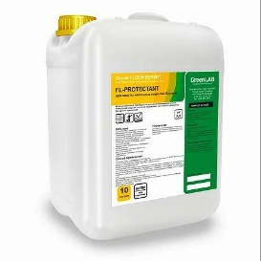 | FL-PROTECTANT | Для защиты напольных покрытий. Базовый. Металлизированный блестящий лак-дисперсия на полимерной основе. Нейтральное средство с высоким содержанием полимерных компонентов. Для ручного применения.FL-PROTECTANT – синтетическая дисперсия, образующая блестящий слой с высоким содержанием твёрдых компонентов, при отвердевании которой образуется металл кристаллическая решётка. Прочное, износостойкое, невосприимчивое к загрязнениям и устойчивое к воздействию моющих средств защитное покрытие.Защищает полы от механических повреждений и воздействия влаги.Маскирует мелкие царапины, придает блеск напольным покрытиям.Предотвращает скольжение. Уменьшает загрязненность. Для повышения износостойкости и увеличение срока службы напольных покрытий: линолеума, ламината, натурального и искусственного камня, паркета и т.п. | готово к применениюрН 7,0 | 10 л канистра | FL-083/10 | 29803 | 34733
38 |  | FL-POLYFLOOR | Для мытья полов с полимерным покрытием. Слабощелочное моющее средство. Удаляет почвенные, атмосферные и масложировые загрязнения. Выравнивает верхний слой защитного покрытия – компенсирует утраченные со временем акриловые частицы, за счет равномерного распределения оставшихся полимеров. Дезодорирует поверхности. Рекомендуется для мытья полов с акриловым и акрил - уретановым защитным покрытием. Для ручного и механизированного применения. | концентрат рН 10,0 | 5 л канистра | FL-067/5 | 6640 | 7738
 |  | Серия SANITATION EXPERT. Средства для комплексной уборки санитарных комнат.
39 | 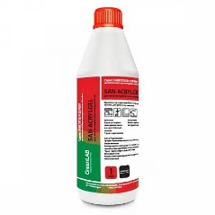 | SAN-ACRYLGEL | Для мытья акриловых и других поверхностей, требующих бережного ухода. Кислотное чистящее гелеобразное средство на основе лимонной кислоты. Бережно для поверхности удаляет ржавчину, известковые и другие минеральные отложения. Устраняет неприятные запахи. | концентрат рН 2,0 | 1 л бутылка | SN-108/1 | 2507 | 2922
40 |  | SAN-PROACTIVE WC | Для ежедневного ухода за унитазом. Сильнокислотное чистящее гелеобразное средство. Для ручного применения. Очищает ржавчину и минеральные отложения, в том числе известковые. Удаляет водный и мочевой камень, грязе-солевые и жировые загрязнения. Специальная формула геля обеспечивает отличное сцепление на вертикальных и наклонных поверхностях. Средство оставляет после использования приятный аромат морской свежести, обладает дезодорирующим эффектом и предотвращает образование неприятных запахов. Для ежедневной чистки унитазов и писсуаров из керамики. Сульфаминовая кислота. | концентрат рН 2,0 | 1 л бутылка | SN-118/075 | 2033 | 2369
41 |  | SAN-MULTIGEL | Для комплексной уборки и дезинфекции. Щелочное чистящее гелеобразное средство с дезинфицирующим эффектом на основе активного хлора. Усиленного действия. Удаляет жировые загрязнения, серый налет. Обеззараживает поверхности, уничтожая микроорганизмы (бактерии, грибки). Обладает отбеливающим свойством. Практично в применении при чистке вертикальных поверхностей. Рекомендуется для мытья сантехники, смесителей, стен, полов, ватерлинии бассейна. | концентрат рН 11,0 | 1 л бутылка | SN-100/1 | 1931 | 2251
42 |  |  |  |  | 5 л канистра | SN-101/5 | 8483 | 9886
43 | 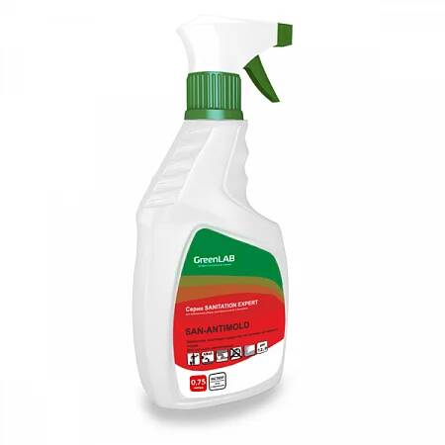 | SAN-ANTIMOLD | Для удаления плесени и дезинфекции. Щелочное чистящее средство на основе активного хлора. Удаляет грибки плесени. Очищает поверхности от органических загрязнений. Обеззараживает и устраняет неприятные запахи, оставляя характерный запах хлора. Применяется для обработки поверхностей, пораженных грибком - керамических, пластиковых, деревянных, герметичных швов. Рекомендуется для периодической комплексной уборки санитарных комнат, бассейнов, в банях, саунах. | готово к применениюрН 12,0 | 0,75 л триггер | SN-102/075 | 1985 | 2313
44 |  |  |  | концентрат рН 12,0 | 5 л канистра | SN-103/5 | 6711 | 7821
45 | 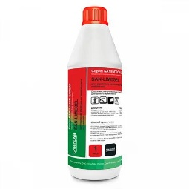 | SAN-LIMEGEL | Для удаления ржавчины и минеральных отложений. Сильнокислотное чистящее гелеобразное средство. Удаляет водный и мочевой камень, ржавчину, известковые налеты, грязе-солевые и жировые отложения. Практично в применении при чистке вертикальных поверхностей. Для кислотостойких поверхностей - керамических, стеклянных, нержавеющей и хромированной стали. Рекомендуется для мытья сантехники, смесителей, стен, полов. | концентрат рН 1,5 | 1л бутылка | SN-104/2 | 2365 | 2756
46 |  |  |  |  | 5 л бутылка | SN-105/5 | 8530 | 9941
47 |  | SAN-EASYGEL | Для бережной очистки поверхностей от ржавчины и минеральных отложений. Кислотное чистящее гелеобразное средство на основе органических кислот. Удаляет ржавчину, известковые отложения, мочевой и мыльный камень, не повреждая поверхности. Обладает дезодорирующим действием. Практично в применении при чистке вертикальных поверхностей. Рекомендуется для мытья сантехники и смесителей. | концентрат рН 2,5 | 1 л бутылка | SN-106/1 | 2168 | 2527
48 |  |  |  |  | 5 л бутылка | SN-107/5 | 8982 | 10468
49 |  | SAN-INTENSIVE | Для удаления толстых слоев ржавчины и минеральных отложений. Жидкость. Сильнокислотное чистящее средство интенсивного действия. Очищает сильные запущенные загрязнения - толстые слои ржавчины, известковые отложения, налеты мыльного и мочевого камня, грязе-солевые и жировые отложения. Экономно расходуется. Для кислотостойких поверхностей - керамических, стеклянных, нержавеющей и хромированной стали. Рекомендуется для мытья сантехники, смесителей, стен, полов. | супер концентрат рН 1,0 | 1 л бутылка | SN-110/1 | 2487 | 2898
50 |  |  |  |  | 5 л канистра | SN-110/5 | 10156 | 11836
 |  | Серия GLASS EXPERT. Средства для мытья стеклянных и зеркальных поверхностей.
51 |  | GL- BRILLIANT SOLUTION | Для мытья стекол и зеркал. Слабощелочное моющее средство. Удаляет атмосферные, почвенные и органические загрязнения со всех видов стеклянных и зеркальных поверхностей. Не оставляет разводов. Быстро сохнет. Рекомендуется для ежедневного и периодического мытья окон, витрин, витражей, стеклянных дверей и перегородок, панорамных стекол, панелей, стеклоблоков. | готово к применению рН 9,0 | 0,75 л триггер | GL-130/05 | 1593 | 1856
52 |  |  |  | готово к применению рН 9,0 | 5л канистра | GL-131/5 | 4878 | 5685
53 |  | GL-BRILLIANT |  | концентрат рН 9,0 | 5л канистра | GL-132/5 | 9088 | 10592
54 |  | GL-CRYSTAL SOLUTION | Для мытья стекол и зеркал с антистатическим эффектом. Слабощелочное моющее средство с нашатырным спиртом. Удаляет атмосферные, почвенные и органические загрязнения со всех видов стеклянных и зеркальных поверхностей. Антистатические добавки предотвращают скопление статического электричества, что в свою очередь снижает количество оседающей пыли, замедляет загрязнение и облегчает последующее мытье. Рекомендуется для ежедневного и периодического мытья окон, витрин, витражей, стеклянных дверей и перегородок, панорамных стекол, панелей, стеклоблоков. | готово к применению рН 9,0 | 0,75 л триггер | GL-133/075 | 1626 | 1895
55 |  |  |  |  | 5 л канистра | GL-134/5 | 5217 | 6080
56 |  | GL-CRYSTAL |  | концентрат рН 9,0 | 5 л канистра | GL-134/5 | 10567 | 12318
 |  | Серия RUG EXPERT. Средства для комплексной чистки ковровых и текстильных поверхностей.
 |  | Средства для чистки ковров и и мебели.
57 | 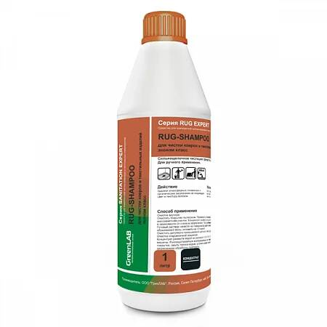 | RUG-SHAMPOO | Для чистки ковровых покрытий и текстильных поверхностей. Щелочное моющее и чистящее пенное средство. Эффективно и бережно удаляет атмосферные, почвенные и органические загрязнения, не повреждая цвет и текстуру волокон. Рекомендуется для предварительной и основной чистки ковров, ковролина, мягкой мебели, салона автомобиля. Для ручного и механизированного применения. | концентрат рН 11,0 | 1 л бутылка | RG-160/1 | 3313 | 3861
58 |  |  |  | концентрат рН 11,0 | 5 л канистра | RG-161/5 | 16192 | 18871
59 |  | RUG-GREENLANE | Для чистки сильнозагрязненных ковровых покрытий и протоптанных дорожек. Слабощелочное моющее и чистящее средство с высоким эмульгирующим действием. Эффективно удаляет масленые и жировые загрязнения, следы от сока и слабоалкогольных напитков, губной помады и свежие пятна кофе. Сохраняет структуру волокон и цветовую гамму. Рекомендуется для предварительной и глубокой чистки ковров, ковролина, мягкой мебели, салона автомобиля. Для применения вручную и распылением. | концентрат рН 10,0 | 1 л бутылка | RG-164/1 | 3855 | 4493
60 |  | RUG-SHAMPOO ECONOM | Для чистки ковровых покрытий и текстильных поверхностей. Эконом - класс. Щелочное моющее и чистящее пенное средство. Бережно удаляет атмосферные, почвенные и органические загрязнения, не повреждая цвет и текстуру волокон. Рекомендуется для периодической и глубокой чистки ковров, ковролина, мягкой мебели, салона автомобиля. Для ручного и механизированного применения. | концентрат рН 11,0 | 1 л бутылка | RG-166/1 | 2304 | 2685
61 | 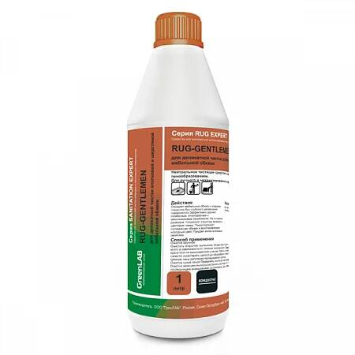 | RUG-GENTLEMEN | Для деликатной чистки хлопковой и шерстяной мебельной обивки. Нейтральное моющее и чистящее пенное средство. Бережно удаляет атмосферные, почвенные и органические загрязнения, не повреждая цвет и текстуру волокон. Восстанавливает исходный цвет, предотвращает повторное загрязнение, обладает антистатическим эффектом. Рекомендуется для периодической чистки хлопковой и шерстяной мебельной обивки. Для ручного и механизированного применения. | концентрат рН 7,0 | 1 л бутылка | RG-176/1 | 2636 | 3072
62 |  | RUG-PLATINUM | Для чистки цветной текстильной обивки. Кислотное моющее и читящее пенное средство. Эффективно и бережно удаляет атмосферные, почвенные, органические и минеральные загрязнения, не повреждая цвет и текстуру волокон. Рекомендуется для периодической и глубокой чистки цветной текстильной обивки мебели. Для ручного и механизированного применения. | концентрат рН 3,0 | 1 л бутылка | RG-168/1 | 3523 | 4106
 |  | Уборка полов и поверхностей. Средства для удаления специфических загрязнений.
63 | 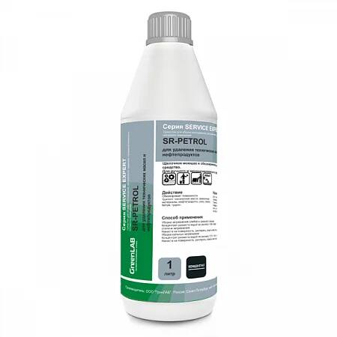 | SR-PETROL | Для удаления технических масел и нефтепродуктов. Щелочное моющее, чистящее и обезжиривающее низкопенное средство. Эффективно устраняет сложные специфические загрязнения - технические масла, смазочные материалы, нефтепродукты, сажу, смолу и смолосодержащие вещества. Применяется на щелочестойких поверхностях - бетонных, наливных, каучуковых, синтетических (ПВХ, винил), керамических, нержавеющей стали. Не оставляет разводов. Рекомендуется для мытья запчастей автомобиля, а также комплексной уборки - мытья полов, стен, оборудования. Для ручного и механизированного применения. | концентрат рН 11,5 | 1 л бутылка | SR-200/1 | 1870 | 2180
64 |  |  |  |  | 5 л канистра | SR-201/5 | 8740 | 10186
65 |  | SR-PARKING | Для удаления комплексных технических загрязнений на парковках. Щелочное низкопенное моющее и чистящее средство. Эффективно удаляет загрязнения различного характера - нефтепродукты, технические масла, смазочные материалы, средства для ухода за автомобилем, смолистые соединения, антиобледенительные реагенты, почвенные и атмосферные загрязнения. Сохраняет высокие моющие свойства даже в некачественной воде. Не оставляет запаха на поверхности. Не содержит бутила. Рекомендуется для мытья парковок и мест с большим скоплением автомобилей. | концентрат рН 12,0 | 1 л бутылка | SR-202/1 | 1694 | 1974
66 |  |  |  |  | 5 л канистра | SR-203/5 | 7905 | 9212
67 |  | SR-MOTORSHOW | Для удаления мазута и битума. Щелочное обезжиривающее пенное средство направленного действия. Эффективно удаляет пятна мазута, битума, масел, грязи, пыли, сажи. Рекомендуется для мытья полов, стен и оборудования. Образует стабильную пену (при использовании пеногенератора), что позволяет отмывать вертикальные и труднодоступные поверхности. Для ручного и механизированного применения. | концентрат рН 11,5 | 1 л бутылка | SR-204/1 | 2053 | 2393
68 |  |  |  |  | 5 л канистра | SR-205/5 | 9598 | 11186
 |  | Серия TEC EXPERT. Сильнодействующие средства направленного действия для удаления специфических загрязнений.
69 | 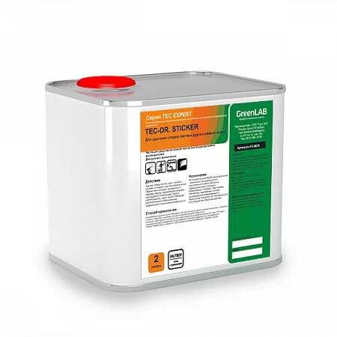 | TEC-DR. STICKER solution | Для удаления следов скотча и других клейких основ. Нейтральное чистящее средство на основе растворителей. Удаляет следы скотча, клея, этикеток, наклеек, стикеров и других клеевых основ. Эффективно очищает загрязнения от маркера, смолы, порошков для заправки картриджей и тонеров, сажу, копоть, нефтепродукты, жиры, масло. Обладает дополнительным отбеливающим эффектом для пластиковых поверхностей. | готово к применению рН 7,0 | 0,75 л триггер | TC-230/075 | 9282 | 10817
70 | 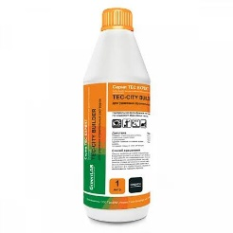 | TEC-CITY BUILDER | Для удаления строительных растворов. Кислотное сильнодействующее чистящее средство. Очищает цементные, известковые и смешанные строительные растворы, солевые отложения, водный камень, клей, затирки для швов, ржавые подтеки, кальциево-карбонатные высолы. Рекомендуется для обработки кислотостойких поверхностей - кирпичной кладки и швов, бетона, керамической плитки, гранита. Для ручного и механизированного применения. | супер концентрат рН 1,0 | 1 л бутылка | TC-231/1 | 2123 | 2474
71 |  |  |  |  | 5 л канистра | TC-232/5 | 8302 | 9675
72 |  | TEC-GRAFFITY BIO | Для удаления граффити. Базовый. Чистящее средство на основе полностью биоразлагаемых растворителей. Для ручного применения. Удаляет различные виды граффити-красок и следы маркера. Средство содержит полностью биоразлагаемые растворители, безопасные для окружающей среды.Используется для обработки поверхностей - кирпичных, из натурального и искусственного камня, бетонных, асфальтовых, металлических, керамических, гипсовых, пластиковых, стеклянных, деревянных, а также оштукатуренных, лакированных и окрашенных поверхностей. Рекомендуется для устранения следов вандализма. | готово к применению рН не применимо | 2 л канистра | TC-239/2 | 23746 | 27674
73 | 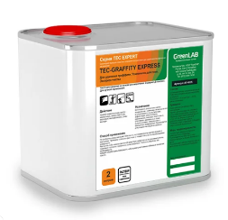 | TEC-GRAFFITY EXPRESS | Для удаления граффити. Усиленного действия. Экспресс-чистка. Чистящее средство на основе растворителей. Содержит Д-лимонен. Для ручного применения. Удаляет различные виды красок -аэрозольную, свежую масляную, акриловую, пентафталевую, следы маркера. Используется для экспресс-чистки поверхностей - кирпичных, из натурального и искусственного камня, бетонных, асфальтовых, металлических, керамических, гипсовых, пластиковых, стеклянных, деревянных, а также оштукатуренных, лакированных и окрашенных поверхностей. Рекомендуется для устранения следов вандализма | готово к применению рН не применимо | 2 л канистра | TC-233/2 | 27032 | 31504
74 |  | TEC-WHITE TRACK | Для удаления гипсовой пыли. Нейтральное моющее средство направленного действия. Связывает микрочастицы пыли и соли жесткости. Удаляет известковые и гипсовые отделочные растворы, не оставляя разводов. Удаляет следы других моющих средств с зеркальной плитки и других глянцевых поверхностей. Рекомендуется для комплексной уборки объектов строительства и помещений после ремонта - полов, стен. | концентрат рН 7,0 | 5 л канистра | TC-235/5 | 10095 | 11765
75 | 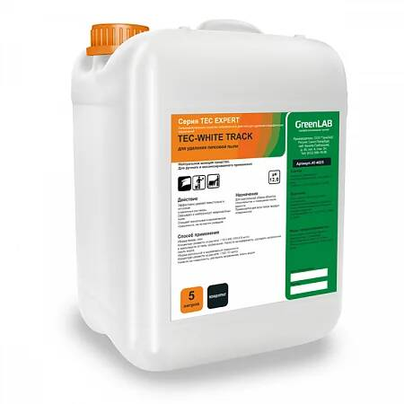 | TEC-FOOD COURT | Для обезжиривания поверхностей и удаления стойких запахов. Слабощелочное моющее и обезжиривающее средство на основе Д-лемонена. Удаляет жиры, масло, сажу, копоть, смолу. Устраняет стойкие запахи, оставляя выраженный натуральный апельсиново – лимонный аромат. Удаляет пятна при очистке твердых поверхностей и при стирке белья. Рекомендуется для комплексной уборки помещений - мытья полов, стен, рабочих поверхностей и оборудования. Для ручного и механизированного применения. | концентрат рН 8,0 | 5 л канистра | TC-237/5 | 13483 | 15713
 |  | Серия FRESH EXPERT. Освежители воздуха и нейтрализаторы запахов мгновенного действия.
76 |  | FR-PRINCESS LEMON | Для устранения неприятных запахов и ароматизации воздуха. Нейтральное жидкое ароматизирующее средство с ароматом лимона. | концентрат рН 7,0 | 0,75 л триггер | FR-264/05 | 1850 | 2156
77 |  | FR-PRINCESS JASMIN | Для устранения неприятных запахов и ароматизации воздуха. Нейтральное жидкое ароматизирующее средство с ароматом жасмина. | концентрат рН 7,0 | 0,75 л триггер | FR-272/05 | 1850 | 2156
78 |  | FR-PRINCESS SEA | Для устранения неприятных запахов и ароматизации воздуха. Нейтральное жидкое ароматизирующее средство с ароматом морской свежести. | концентрат рН 7,0 | 0,75 л триггер | FR-274/05 | 1850 | 2156
79 |  | FR-PRINCESS FRUITS | Для устранения неприятных запахов и ароматизации воздуха. Нейтральное жидкое ароматизирующее средство с ароматом морской свежести. | концентрат рН 7,0 | 5 л канистра | FR-263/5 | 6633 | 7730
80 |  | FR-PRINCESS LIME | Для устранения неприятных запахов и ароматизации воздуха. Нейтральное жидкое ароматизирующее средство с ароматом морской свежести. | концентрат рН 7,0 | 5 л канистра | FR-267/5 | 6633 | 7730
81 |  | FR-PRINCESS SEA | Для устранения неприятных запахов и ароматизации воздуха. Нейтральное жидкое ароматизирующее средство с ароматом морской свежести. | концентрат рН 7,0 | 5 л канистра | FR-275/5 | 6633 | 7730
82 |  | FR-SHEIKH FRUITS | Для уничтожения источников неприятных запахов, дезинфекции и ароматизации воздуха. Нейтральное жидкое ароматизирующее и дезинфицирующее средство с фруктов. | концентрат рН 7,0 | 0,75 л триггер | FR-282/05 | 3505 | 4084
83 |  | FR-SHEIKH JASMIN | Для уничтожения источников неприятных запахов, дезинфекции и ароматизации воздуха. Нейтральное жидкое ароматизирующее и дезинфицирующее средство с ароматом жасмина. | концентрат рН 7,0 | 0,75 л триггер | FR-292/05 | 3505 | 4084
84 |  | FR-SHEIKH lemon | Для уничтожения источников неприятных запахов, дезинфекции и ароматизации воздуха. Нейтральное жидкое ароматизирующее и дезинфицирующее средство с ароматом лимона. | концентрат рН 7,0 | 0,75 л триггер | FR-284/05 | 3505 | 4084
85 | 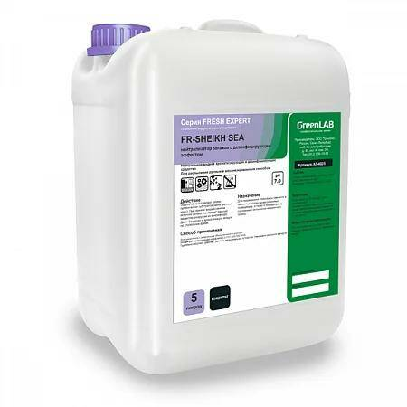 | FR-SHEIKH SEA | Для уничтожения источников неприятных запахов, дезинфекции и ароматизации воздуха. Нейтральное жидкое ароматизирующее и дезинфицирующее средство с ароматом яблока. Устраняет неприятные бытовые запахи – пищевые, затхлости, пыли, никотина, туалета, запахи от животных. Эффективно подавляет запахи органических субстратов (мочи, рвотных масс). При прямом воздействии на источник запаха уничтожает пахучие вещества, разрушая их микрофлору. Нейтрализует пылевую взвесь. Дезинфицирует и ароматизирует воздух на длительное время. | концентрат рН 7,0 | 5 л канистра | FR-295/5 | 13383 | 15596
86 |  | FR-SHEIKH apple | Для уничтожения источников неприятных запахов, дезинфекции и ароматизации воздуха. Нейтральное жидкое ароматизирующее и дезинфицирующее средство с ароматом яблока. Устраняет неприятные бытовые запахи – пищевые, затхлости, пыли, никотина, туалета, запахи от животных. Эффективно подавляет запахи органических субстратов (мочи, рвотных масс). При прямом воздействии на источник запаха уничтожает пахучие вещества, разрушая их микрофлору. Нейтрализует пылевую взвесь. Дезинфицирует и ароматизирует воздух на длительное время. | концентрат рН 7,0 | 5 л канистра | FR-281/5 | 13383 | 15596
87 |  | FR-SHEIKH lemon | Для уничтожения источников неприятных запахов, дезинфекции и ароматизации воздуха. Нейтральное жидкое ароматизирующее и дезинфицирующее средство с ароматом яблока. Устраняет неприятные бытовые запахи – пищевые, затхлости, пыли, никотина, туалета, запахи от животных. Эффективно подавляет запахи органических субстратов (мочи, рвотных масс). При прямом воздействии на источник запаха уничтожает пахучие вещества, разрушая их микрофлору. Нейтрализует пылевую взвесь. Дезинфицирует и ароматизирует воздух на длительное время. | концентрат рН 7,0 | 5 л канистра | FR-285/5 | 13383 | 15596
 |  | Серия AUTOMATIC WASH EXPERT. Средства для мытья и ополаскивания посуды в посудомоечной машине.
 |  | Моющие средства
88 |  | AT-HARDEXPERT | Для мытья посуды в посудомоечной машине в жесткой воде (более 10°Ж). Щелочное моющее низкопенное средство. Характеризуются высоким диспергирующим и обезжиривающим действием в горячей и холодной воде. Удаляют следы пищи, жиры животного и растительного происхождения, белковые загрязнения со всех видов поверхностей. Предотвращают отложения на посуде и в посудомоечной машине. Легко смываются. Экономно расходуются. Средства разработаны с учетом свойств воды, что обеспечивают высокую моющую способность в воде разной степени жесткости. | концентрат рН 12,0 | 5 л канистра | AT-400/5 | 13659 | 15918
 |  | Ополаскиватели
89 |  | AT-HARDLAB | Для ополаскивания посуды при машиной мойке в жесткой воде (более 10°Ж). Сильнокислотное низкопенный средство. Характеризуются высоким смачивающими свойствами. Нейтрализуют остатки щелочных моющих средств. Придают блеск посуде. Способствуют быстрому, без подтеков высыханию посуды. Препятствуют образованию отложений. Средства разработаны с учетом свойств воды, что обеспечивает высокую эффективность действия в воде разной степени жесткости. | концентрат рН 2,0 | 5 л канистра | АТ-406/5 | 21128 | 24623
 |  | HW-ECOGREEN. Средства для мытья посуды вручную.
90 |  | HW-ECOGREEN | Для мытья посуды вручную. Эконом класс. Нейтральное гелеобразное пенное средство со смягчающими добавками. Удаляет жиры животного и растительного происхождения, белковые загрязнения, следы растительных пигментов. Легко смывается.Рекомендуется для мытья посуды вручную и замачиванием на предприятиях общественного питания. | концентрат рН 7,0 | 1 л булылка | HW-453/1 | 2030 | 2366
91 |  |  |  |  | 5 л канистра | HW-453/5 | 8525 | 9935
92 |  | HW-SNOWHITE | Для отбеливания и дезинфекции посуды. Щелочное очищающее и отбеливающее низкопенное средство с дезинфицирующим эффектом. Удаляет следы пищи, жиры животного и растительного происхождения, белковые загрязнения. Очищает посуду от налетов и следов растительных пигментов. Уничтожает микроорганизмы (бактерии, грибки и их споровые) как на обрабатываемой поверхности, так и внутри посудомоечной машины. Обладает высокой эффективностью в воде любой жесткости. Рекомендуется для применения вручную (для мытья и замачивания) и в посудомоечной машине. | концентрат рН 12,0 | 5 л канистра | HW-459/5 | 12458 | 14519
 |  | Серия CATERING EXPERT. Средства для комплексной уборки помещений, мытья и дезинфекции технологического оборудования.
 |  | Уборка полов и поверхностей в кухонной зоне.
93 | 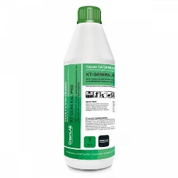 | KT-GENERAL PRO | Для генеральной уборки и дезинфекции кухонных зон и помещений пищевого производства. Щелочное моющее, дезинфицирующее и отбеливающее средство на основе активного хлора. Эффективно удаляет масложировые загрязнения. Уничтожает бактерии, вирусы, микрогрибы и их споры, предотвращает их размножение. Обладает отбеливающим эффектом.Рекомендуется для генеральной уборки и дезинфекции полов, стен и оборудования в кухонных зонах. Применяется для обработки водостойких поверхностей. Может вызывать коррозию металлов. Для применения ручным и механизированным способом. | концентрат рН 12,0 | 1 л бутылка | KT-519/1 | 2874 | 3349
94 | 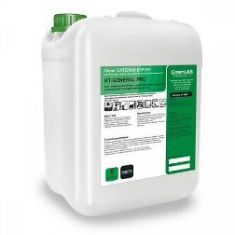 |  |  |  | 5 л канистра | KT-520/5 | 12069 | 14066
 |  | Очистка грилей, печей и пароконвектоматов
95 |  | KT-GRILL | Для мытья печей и грилей. Базовый. Сильнощелочное моющее и чистящее средство. Не содержит растворители. Для применения ручным способом. Удаляет пригары и засохшие загрязнения – растительные и животные жиры, остатки пищи, масло, сахар. Устраняет стойкие пищевые запахи. Рекомендуется для чистки кухонного промышленного оборудования - грилей, духовых шкафов, плит, вытяжек, фритюрниц, противней, сковород. Применяется для обработки щелочестойких нагретых (с температурой менее 70 0С) поверхностей. | концентрат рН 14,0 | 0,75 л триггер | KT-525/075 | 2270 | 2646
96 |  |  |  |  | 5 л канистра | KT-505/5 | 9523 | 11098
97 |  | AK-PLANTEX 11 CF | Щелочное высокопенное обезжиривающее средство. Эффективно удаляет пригоревшие жиры и белки, дымовые смолы, копоть. Применяется для обработки щелочестойких поверхностей – нержавеющей стали, керамики, пластмассы и резины. Рекомендуется для мойки коптильных камер, жарочных шкафов, калориферов, термокамер, варочных котлов, хлебопекарных печей. А также для уборки рабочих поверхностей, полов, стен на мясоперерабатывающих предприятиях, предприятиях по переработке молока и производства молочных продуктов, кондитерскоого производства и хлебопечении, пивоварения, производства безалкогольных напитков и соков, ликероводочного производства и др. Мытье производится ручным и механизированным способом с помощью оборудования высокого, среднего и низкого давления, а также методом распыления. | концентрат рН 14,0 | 5 л канистра | АК-011/05 | 9446 | 11009
 |  | Дезинфицирующие средства.
98 |  | KT-DEZAGENT | Щелочное моющее низкопенное дезинфицирующее средство на основе ЧАС. Обладает антимикробной активностью в отношении бактерий (в том числе возбудителей туберкулеза), вирусов (возбудителей энтеровирусных инфекций – полиомиелита, Коксаки, ECHO; энтеральных и парентеральных гепатитов, ВИЧ-инфекции; ОРВИ, гриппа, «птичьего» гриппа H5NI и др.; герпетической, цитомегаловирусной, аденовирусной и др. инфекций) и грибов (возбудителей кандидозов и дерматофитий); а также моющими и дезодорирующими свойствами. Для обработки дорожных покрытий, дезинфекции грузового, пассажирского автотранспорта и транспорта для перевозки пищевых продуктов, объектов систем мусороудаления (мусоросборники, мусоровозы, мусороуборочное оборудование), на предприятиях коммунально-бытового обслуживания в учреждениях культуры, отдыха, спорта, учреждениях социального обеспечения, образования, детских учреждениях, на предприятиях пищевой промышленности, общественного питания и торговли. | концентрат рН 10,0 | 1 л бутылка | KT-517/1 | 2217 | 2584
99 |  |  |  |  | 5 л канистра | KT-517/5 | 9896 | 11533
 |  | Обтирочные материалы
 |  | Салфетки из микрофибры | Микрофибра махра 220г/м2 салфетка 40х40см Цвета: Желтый, Красный, Зеленый, Синий |  | шт |  | 240 | 270
 |  | Салфетки из микрофибры | Микрофибра махра 220г/м2 салфетка 50х60см Цвета: Желтый, Красный, Зеленый, Синий |  | шт |  | 340 | 380
 |  | Салфетки из микрофибры для пола | Микрофибра махра 220г/м2 тряпка для пола 50х80см Цвета: Желтый, Красный, Зеленый, Синий |  | шт |  | 710 | 790
 |  | Салфетки из микрофибры для пола | Микрофибра махра 220г/м2 тряпка для пола 50х100см Цвета: Желтый, Красный, Зеленый, Синий |  | шт |  | 880 | 980
 |  | Салфетки из микрофибры | Микрофибра махра 320г/м2 салфетка 40х40см Цвета: Желтый, Красный, Зеленый, Синий |  | шт |  | 330 | 370
 |  | Салфетки из микрофибры | Микрофибра махра 320г/м2 тряпка для пола 50х60см Цвета: Желтый, Красный, Зеленый, Синий |  | шт |  | 780 | 870
 |  | Салфетки из микрофибры для пола | Микрофибра махра 320г/м2 тряпка для пола 50х80см Цвета: Желтый, Красный, Зеленый, Синий |  | шт |  | 885 | 985
 |  | Салфетки из микрофибры для пола | Микрофибра махра 320г/м2 тряпка для пола 50х100см Цвета: Желтый, Красный, Зеленый, Синий |  | шт |  | 950 | 1055
 |  | Салфетки из микрофибры | Микрофибра гладкая 270г/м2 бирюза салфетка 40х40см для стекла |  | шт |  | 360 | 400
 |  | Салфетки из микрофибры | Микрофибра гладкая 270г/м2 бирюза салфетка 50х60см для стекла |  | шт |  | 680 | 760
 |  | Микромакс | Микромакс ММ30-01 белый рулон 0,4х50м ЛУЧШАЯ ЗАМЕНА ВАФЕЛЬНОМУ ПОЛОТНУ!!! |  | п.м. |  | 170 | 190
 |  | Микромакс | Микромакс ММ30-02 перфорированный, белый рулон 0,4х0,4х125шт. ЛУЧШАЯ ЗАМЕНА ВАФЕЛЬНОМУ ПОЛОТНУ!!! |  | п.м. |  | 180 | 200
 |  | МОП | МОП плоский ЭКОНОМ, артикул 230001, из микрофибры, однотонный, длина 40 см., крепление карман/язык |  | шт |  | 1275 | 1420
 |  | МОП | МОП плоский ЭКОНОМ, артикул 230003, из микрофибры, мягкий абразив - синий, жесткий абразив - черный (арт. 230010), длина 40 см., крепление карман/язык |  | шт |  | 1350 | 1500
 |  | МОП | МОП плоский КОМБИ арт. 230005 (хлопок+п/э+микрофибра), длина 40 см., крепление карман/язык |  | шт |  | 1960 | 2175
 |  | МОП | МОП плоский "ТАФТИНГ", артикул 230012, х/б, длина 40 см., крепление карман/язык |  | шт |  | 1890 | 2100
 |  | МОП | МОП плоский "ТАФТИНГ С МИКРОФИБРОЙ", артикул 230014, х/б + мф, длина 40 см., крепление карман/язык |  | шт |  | 1920 | 2130
 |  | МОП | МОП плоский "АКРИЛ", артикул 230016, размер 60х12 см., крепление карман (рамка) |  | шт |  | 3645 | 4050
 |  | МОП | МОП плоский "АКРИЛ", артикул 230017, размер 80х12 см., крепление карман (рамка) |  | шт |  | 4455 | 4950
 |  | Губка | Губка IWipe Эко из пенополиуретана 18 кг/м3, зеленый аброзив, 87х58х28, 5 шт/уп |  | упаковка | 00000000618 | 365 | 420
 |  | Губка | Губка IWipe Стандарт макси пена из пенополиуретана 18 кг/м3, зеленый аброзив 500гр/м2, 95х65х44, 5 шт/уп |  | упаковка | 00000000620 | 875 | 1000
 |  | Губка | Губка IWipe Стандарт макси пена из пенополиуретана 18 кг/м3, зеленый аброзив 500гр/м2, 140х90х45, 5 шт/уп |  | упаковка | 00000000621 | 1360 | 1565
 |  | Рюкзак клинера | Рюкзак клинера (L 45x30x45) (IWipe) |  | шт | 00000000614 | 56000 | 64300
 |  | Сумка клинера | Сумка клинера (L 45x35x35) (IWipe) |  | шт | 00000000613 | 34400 | 39500
 |  | Сумка клинера | Сумка клинера (L 45x30x30) (IWipe) |  | шт | 00000000612 | 34400 | 39500
 |  | Инвентарь первой необходимости
 |  | Флаундер | Флаундер , Держатель МОП, длина 40х11 см, Цвета: Желтый, Красный, Зеленый, Синий |  | шт |  | 3100 | 3450
 |  | Рукоятка Флаундера | Рукоятка для держателя МОПа , алюминий, длина 140 см |  | шт |  | 3100 | 3450
 |  | Держатель шубки | Держатель шубки 35 см |  | шт |  | 2360 | 2625
 |  | Стяжка для мойки окон | Стяжка для мойки окон 35 см |  | шт |  | 3030 | 3375
 |  | Держатель шубки | Держатель шубки 40 см |  | шт |  | 2630 | 2925
 |  | Стяжка для мойки окон | Стяжка для мойки окон 45 см |  | шт |  | 3540 | 3940
 |  | Распылитель. | Распылитель. Цвета: Желтый, Красный, Зеленый, Синий |  | шт |  | 1000 | 1125
 |  | Бумажная продукция
 |  | Туалетная бумага | Бумага туалетная Soft 150 м |  | рул |  | 620 | 685
 |  | Туалетная бумага | Бумага туалетная Джамбо 150 м |  | рул |  | 620 | 685
 |  | Полотенца бумажные | Полотенца бумажные листовые 2-х слойные (в пачке 200 л.) |  | пач |  | 450 | 500
 |  | Настил на унитаз | Покрытия на унитаз бумажные 250 шт |  | пач |  | 2950 | 3280
 |  | Перчатки
 |  | Перчатки гелевые синие | Перчатки супер плотные гелевые для уборки помещений многоразовые |  | пара |  | 380 | 435
 |  | Перчатки гелевые красные | Перчатки супер плотные гелевые для уборки помещений многоразовые |  | пара |  | 380 | 435
 |  | Перчатки гелевые зеленые | Перчатки супер плотные гелевые для уборки помещений многоразовые |  | пара |  | 380 | 435
 |  | Перчатки гелевые желтые | Перчатки супер плотные гелевые для уборки помещений многоразовые |  | пара |  | 380 | 435
 |  | Перчатки латексные сверхпрочные Iwipe (синие) | Перчатки супер плотные латексные, 50 шт упак |  | пач | 00000000624 | 11600 | 13400
 |  | Перчатки нитриловые сверхпрочные Iwipe (синие) | Перчатки супер плотные нитриловые, 50 шт упак |  | пач | 00000000622 | 8000 | 9200
Контакты: 87750072414 87013187999 sales2@disal-group.kz www.disal-group.kz

